Sheet1
标记重复的选项
aa | bb
11 | 22
cc | dd
cc | dd
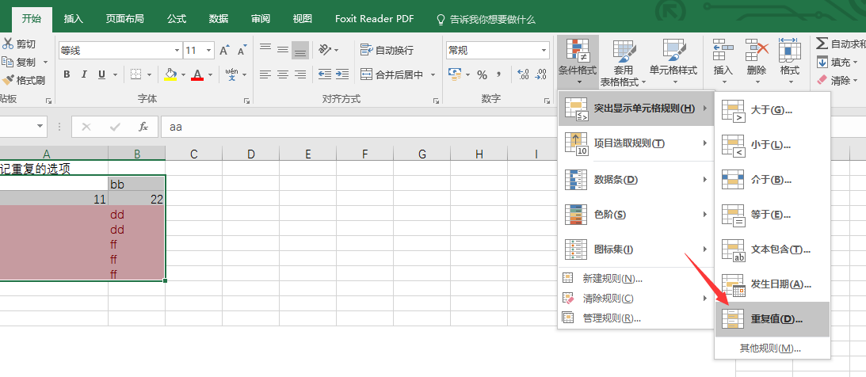
ee | ff
ee | ff
ee | ff

选中数据,在条件格式->突出显示单元格规则->重复值

